E-Rモデル エンティティ一覧
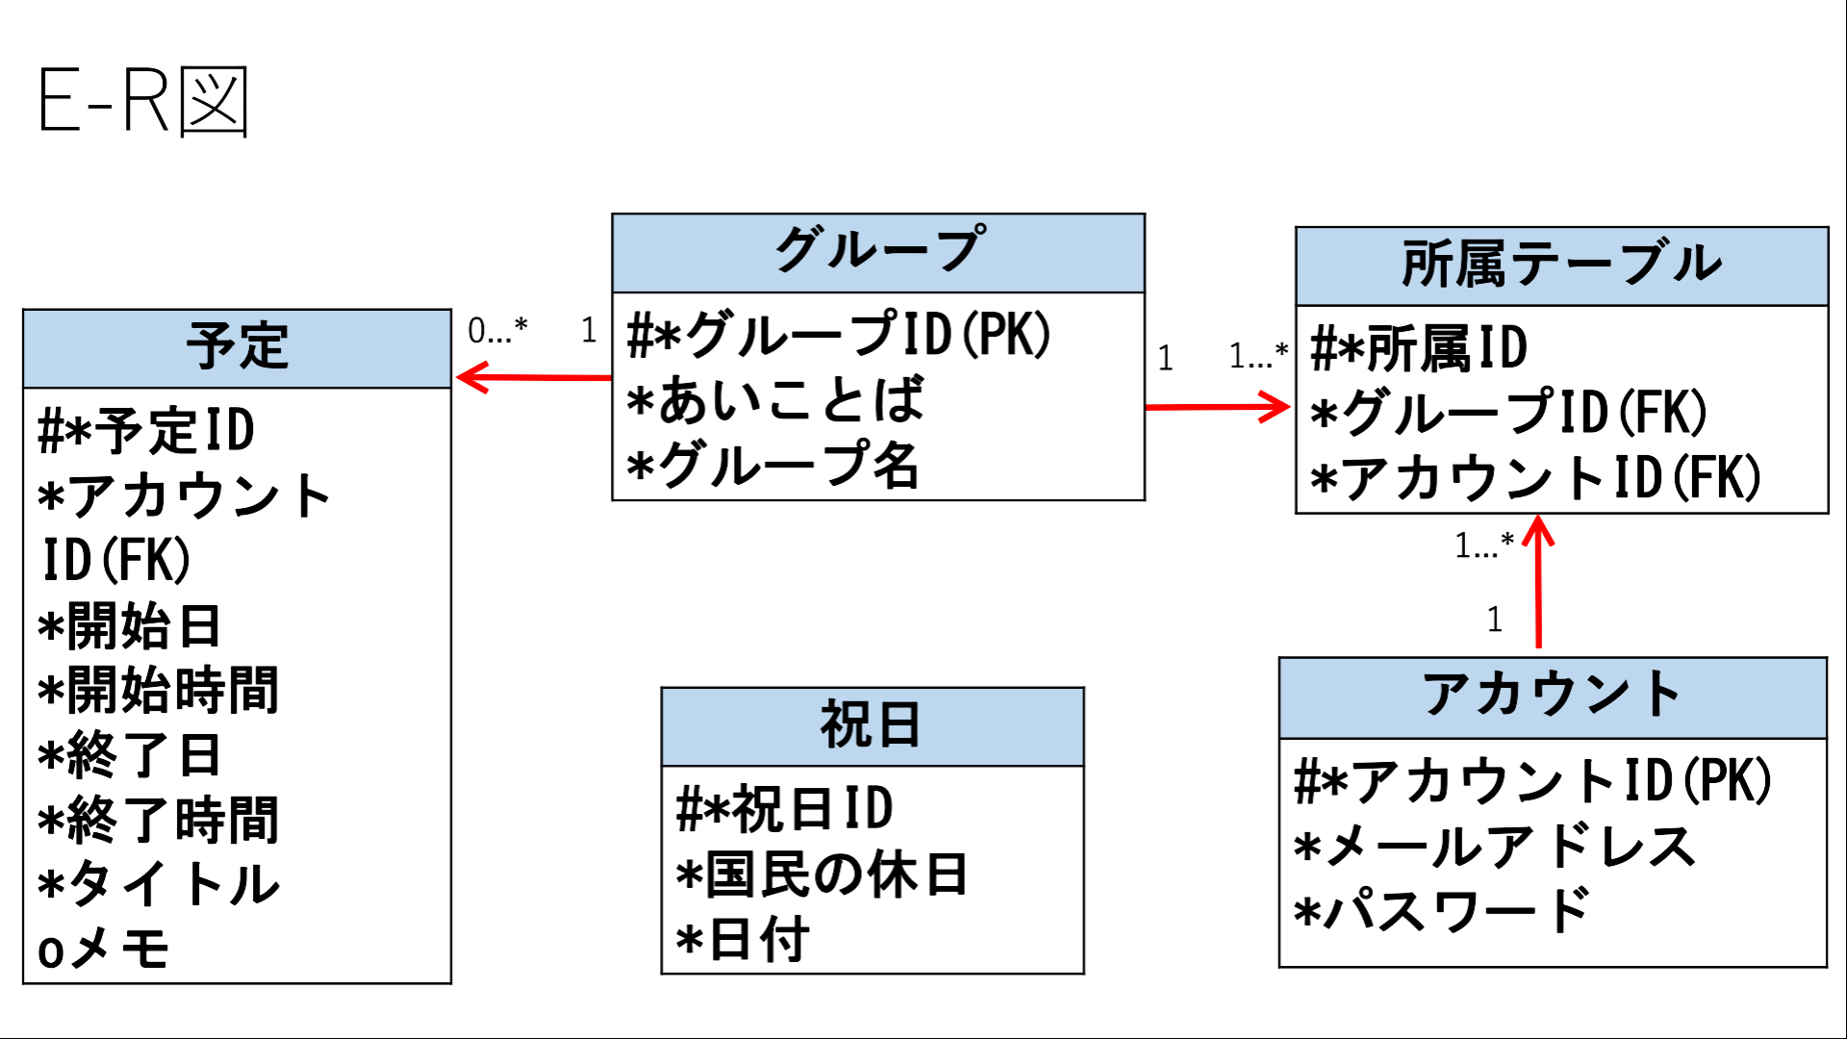
E-R図
システム名 |  | TimeThree |  | 作成者
工程名 |  | システム設計 |  | 作成日付
ドキュメント名 |  | データモデル設計書 |  | バージョン
E-R図ID |  |  |  | 更新者
概要 |  | システムにおけるデータモデルを示す |  | 更新日付

エンティティ一覧
No. | 論理エンティティ名 | 物理エンティティ名 | エンティティ種別 | 定義
1 | 予定 | schedule | イベント | 予定管理
2 | カレンダー | calendar | イベント | 予定統合管理
3 | 祝日 | holiday | マスター | 祝日情報
4 | アカウント | account | イベント | ユーザー情報
5 | 所属テーブル | affiliation | イベント | ユーザのグループ所属情報

E-Rモデル図

